Лист1
1. Посетить любой музей в вашем городе. Сделать фотоотчет (фото музея, себя на фоне музея/внутри музея)
2. Составить в экселе базу данных со следующей структурой: название таблиц, название полей, название параметров, описание полей, описание параметров. База данных должна включать не менее 30 таблиц!
3. Нарисовать взаимосвязи таблиц (miro/draw.io/excel).
4. Написать сценарий использования созданной базы данных.
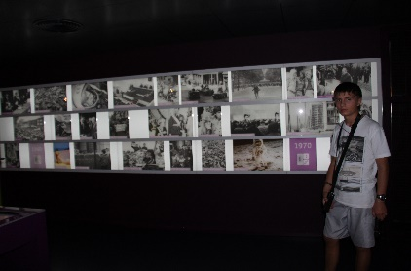
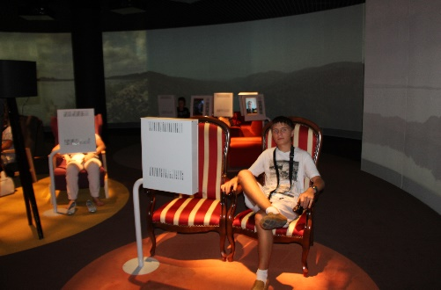
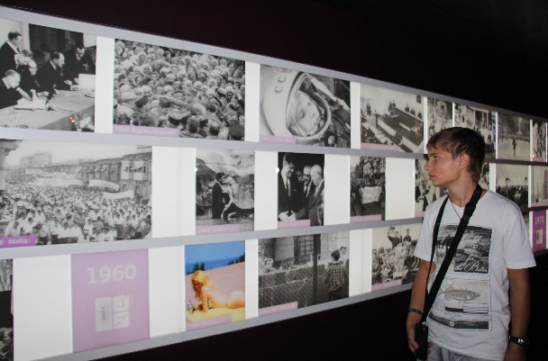

Parlamentarium-Database | (Brussels, Belgium)
Исторические хроники |  |  |  |  | Языковые гиды |  |  | Залы
ID_Хроники | Снимок | Год |  |  | ID_Гида | Язык | Номер посетителя | ID_зала | Экскурсия | Наполненность
INT() | VARCHAR(100) | Year |  |  | INT() | VARCHAR(100) | INT() | INT() | INT (5) ZEROFILL | INT()

Экспонаты
ID_Экспоната | Аудиосодержание (FLAG) | Маршрут_Экскурсии | Языковой гид | Зал |  |  |  | Экскурсоводы
INT() | BOOL | INT() | Foreign_Key(ID_Гида) | Foreign_Key(ID_Зала) |  |  |  | ID_Экскурсовода | Язык | Стаж | Пол | Категория
 |  |  |  |  |  |  |  | INT() | VARCHAR(100) | INT() | SET("М","Ж") | SET("СТАЖЕР", "БАЗОВЫЙ", "МЕЖДУНАРОДНЫЙ", "ПОВ", "ДЕТИ", "УНИВЕРСАЛ")
Личности EU |  |  |  |  | Справочник_Сотрудники
ID_Личности | Дата Рождения | Хроника |  |  | Доступ | Зал
INT() | DATE | Foreign_Key(ID_Хроники) |  |  | ForeignKey(Уровень_Доступа) | ForeignKey(ID_зала) |  | Посетитель
 |  |  |  |  |  |  |  | ID_Посетителя | Язык(и) | Языковой гид | Экскурсия
 |  |  |  |  |  |  |  | INT() | VARCHAR(100) | Foreign_Key(ID_Гида) | Foreign_Key(ID_Экскурсии)
Архив Хроник
ID_Архива | Название архива | Создан Архив | Обновлен Архив | Пользователь Архива
INT() | VARCHAR(20) | TimeStamp | TimeStamp | ForeignKey(ID_Сотрудника) |  |  |  | Экскурсия
 |  |  |  |  |  |  |  | ID_Экскурсии | Экскурсовод
 |  |  |  |  |  |  |  | INT() | Foreign_Key(ID_Экскурсовода)
Сотрудник Библиотеки
ID_Сотрудника | Уровень доступа | Номер телефона сторудника | Email сотрудника | ФИО_Сотрудника | Паспортные данные
INT() | SET("Администратор", "Пользователь", "Экскурсовод","Уборщик") | VARCHAR(15) | VARCHAR(30) | VARCHAR(100) | VARCHAR(500)

VOXBOX_Интервью |  |  |  |  | Интервью |  |  | MEP
ID_VOXBOX | Журналист | Интервью | Задействованные MEP |  | ID_Интервью | Содержание | Длительность | ID_MEP | Дата заступления в должность | Должность | Оклад
INT() | ForeignKey(ID_Журналиста) | ForeignKey(ID_Интервью) | ForeignKey(ID_MEP) |  | INT() | VARCHAR(10000) | TIME | INT() | DATE | VARCHAR(20) | INT()

 |  |  |  |  |  |  |  | Журналист
 |  |  |  |  |  |  |  | ID_Журналиста | ФИО_Журналиста | Оклад | Работает в парламенте (FLAG)
 |  |  |  |  |  |  |  | INT() |  |  | BOOL

